様式第1号【申請書】
作成例
 |  |  |  |  |  |  |  |  |  |  |  |  |  |  | 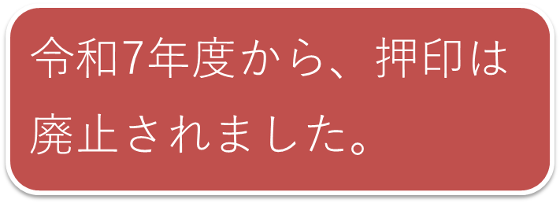 色付きのセルのみ入力して下さい。
様式第１号

 |  |  |  |  |  |  |  | 令和 | 7 | 年 | 9 | 月 | 30 | 日
 | （あて先） 仙 台 市 長

 |  |  |  |  |  | （ 施 設 名： | ★★保育園 |  |  |  |  |  |  | ）

 |  |  |  | 設置者 所在地又は住所： |  |  | 仙台市青葉区上杉一丁目5-12

 |  |  |  | 法人名または氏名： |  |  | 株式会社 ○○

 |  |  |  |  |  | 代表者名： | 代表取締役 仙台 太郎
 |  |  |  |  |  | （法人の場合）

 |  | 令和 | 7 | 年度 仙台市認可外保育施設職員健康診断費補助金の交付申請について

 | 標記について，次により認可外保育施設職員健康診断費補助金を交付されるよう関係書類を
 | を添えて申請します。

 | １． | 補助金申請額 |  |  | 金 | 21,000 |  | 円

 | ２． | 令和 | 7 | 年度 仙台市認可外保育施設職員健康診断受診対象者名簿（別紙）

様式第1号別紙【対象者名簿】
作成例
別紙 |  |  |  |  | 施設等名 |  | ★★保育園 |  |  |  |  | 色付きのセルのみ入力して下さい。
 |  |  |  |  | 担当者部署・氏名 |  | 法人本部 ×× |  |  |  |  | 専修学校等の学生，生徒は補助対象とはなりません。
 |  |  |  |  | 担当者連絡先（電話番号） |  | （ 022 ） 214 - 8524

 | 令和 | 7 | 年度 仙台市認可外保育施設職員健康診断受診対象者名簿

 | 氏 名 | 氏名（カナ） |  | 職種 |  | 受診料 （見込みまたは実績） |  |  | 備考
1 | 青葉 花子 | ｱｵﾊﾞ ﾊﾅｺ |  | 保育従事者 |  | 4,600 |  | 円
2 | 仙台 一太郎 | ｾﾝﾀﾞｲ ｲﾁﾀﾛｳ |  | 保育従事者 |  | 4,600 |  | 円
3 | 仙台 花美 | ｾﾝﾀﾞｲ ﾊﾅﾐ |  | 保育従事者 |  | 4,600 |  | 円
4 | 仙台 次郎 | ｾﾝﾀﾞｲ ｼﾞﾛｳ |  | 保育従事者 |  | 4,600 |  | 円
5 | 日本 三郎太 | ﾆﾎﾝ ｻﾌﾞﾛｳﾀ |  | 調理担当者 |  | 4,600 |  | 円
6 |  |  |  |  |  |  |  | 円
7 |  |  |  |  |  |  |  | 円
8 |  |  |  |  |  |  |  | 円
9 |  |  |  |  |  |  |  | 円
10 |  |  |  |  |  |  |  | 円
11 |  |  |  |  |  |  |  | 円
12 |  |  |  |  |  |  |  | 円
13 |  |  |  |  |  |  |  | 円
14 |  |  |  |  |  |  |  | 円
15 |  |  |  |  |  |  |  | 円
 |  |  |  | 合 計 |  | 23,000 |  | 円

健康診断の実施の有無について |  |  |  |  |  |  | 受診料見込または実績額
２．下記の年月日に実施予定 |  |  |  |  |  |  | 23,000 |  |  | 円 | …（ａ）

補助対象職員数 × 補助対象単価（4,200円／人）
受診予定または実際の受診人数 |  |  |  |  | 5 | 人 × | 4,200円＝ | 21,000 |  | 円 | …（ｂ）

（ａ）と（ｂ）を比較していずれか低い方（※百円未満切捨て） |  |  |  |  |  |  | 21,000 |  |  | 円

 | 受診予定または実施医療機関名 |  |  | 仙台あおばクリニック

 | 受診予定または実施年月日 |  |  | 令和 | 7 年 11 月 16 日

